Toelichting
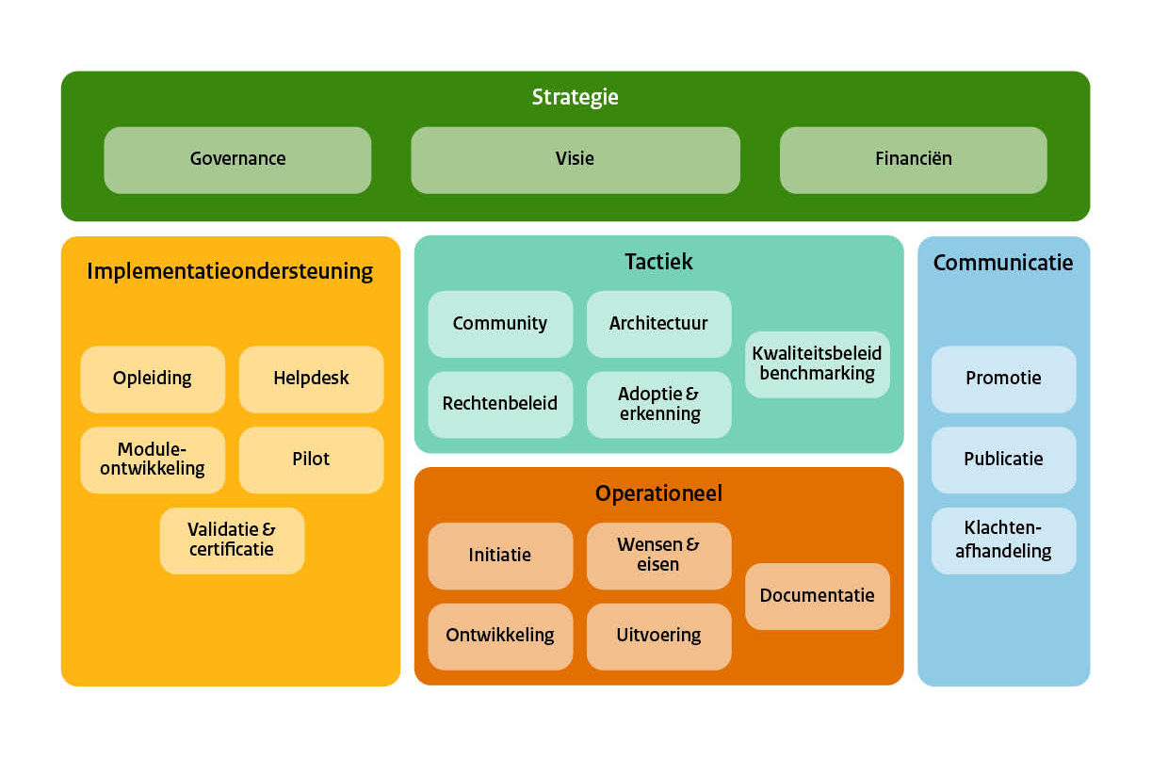
Stelsel
Deelnemers
Datum

Toelichting
Het doel van het assessment is om de beelden over hoe een afsprakenstelsel functioneert en daarin de beheerorganisatie bespreekbaar te maken en te komen tot verbeterstappen.
Aan de hand van een aantal vragen gebaseerd op het BOMOS fundament wordt de 'volwassenheid' van een afprakenstelsel in kaart gebracht. Dit gebeurt met een 5-punts schaal. Hierbij is 5 de hoogste score en daarmee de ambitie om naar te streven.
In het tabblad Resultaat wordt per aspect de score weergegeven. Dit laat zich uiteindelijk vertalen naar een totale score over het volledige BOMOS model heen. (De sheet is beveiligd om invoerfouten te voorkomen; wil je zelf aanpassingen doen; vul BOMOS in als wachtwoord).
U wordt gevraagd per vraag uw score voor het betreffende stelsel of standaard aan te geven. De default waarde is 'Niet van toepassing'. Deze waarde kan je laten staan als je geen kennis of affiniteit hebt met dat onderwerp. Heb je wel een beeld: kies dan een waarde. Vul de toelichting in waar mogelijk; dit is vaak de meest waardevolle informatie!

 | BOMOS model

Resultaten
Resultaten Selfassessment BOMOS

Governance | 0.0 | 5.0
Visie | 0.0 | 5.0
Business Case | 0.0 | 5.0
Financiën | 0.0 | 5.0
Toezicht | 0.0 | 5.0
Strategie | 0.0 | 5.0
Tactiek | 0.0 | 5.0
Operationeel | 0.0 | 5.0
Implementatie Ondersteuning | 0.0 | 5.0
Communicatie | 0.0 | 5.0
Strategie | (Gemiddelde) Huidige positie | Ambitie | Gap | Strategie | Totaal
Governance |  | 5.0 | #VALUE!
Visie |  | 5.0 | #VALUE!
Business Case |  | 5.0 | #VALUE!
Financiën |  | 5.0 | #VALUE!
Toezicht |  | 5.0 | #VALUE!
Niveau | #DIV/0! | 5.0 | #DIV/0!
5
Werkgroepen | 0.0 | 5.0
Adoptie & Erkenning | 0.0 | 5.0
Architectuur | 0.0 | 5.0
Risicoanalyse | 0.0 | 5.0
Roadmapping | 0.0 | 5.0
Tactiek | (Gemiddelde) Huidige positie | Ambitie | Gap | Tactiek
Werkgroepen |  | 5.0 | #VALUE!
Adoptie & Erkenning |  | 5.0 | #VALUE!
Architectuur |  | 5.0 | #VALUE!
Risicoanalyse |  | 5.0 | #VALUE!
Roadmapping |  | 5.0 | #VALUE!
Niveau | #DIV/0! | 5.0 | #DIV/0!

Wensen & eisen | 0.0 | 5.0
Ontwikkeling | 0.0 | 5.0
Uitvoering | 0.0 | 5.0
Documentatie | 0.0 | 5.0
Operationeel | (Gemiddelde) Huidige positie | Ambitie | Gap | Operationeel
Wensen & eisen |  | 5.0 | #VALUE!
Ontwikkeling |  | 5.0 | #VALUE!
Uitvoering |  | 5.0 | #VALUE!
Documentatie |  | 5.0 | #VALUE!
Niveau | #DIV/0! | 5.0 | #DIV/0!

Opleiding | 0.0 | 5.0
Helpdesk | 0.0 | 5.0
Module Ontwikkeling | 0.0 | 5.0
Pilot/vernieuwing | 0.0 | 5.0
Validatie & Certificatie | 0.0 | 5.0
Implementatie Ondersteuning | (Gemiddelde) Huidige positie | Ambitie | Gap | Implementatie Ondersteuning
Opleiding |  | 5.0 | #VALUE!
Helpdesk |  | 5.0 | #VALUE!
Module Ontwikkeling |  | 5.0 | #VALUE!
Pilot/vernieuwing |  | 5.0 | #VALUE!
Validatie & Certificatie |  | 5.0 | #VALUE!
Niveau | #DIV/0! | 5.0 | #DIV/0!

Promotie | 0.0 | 5.0
Publicatie | 0.0 | 5.0
Klachtenafhandeling | 0.0 | 5.0
Communicatie | (Gemiddelde) Huidige positie | Ambitie | Gap | Communicatie
Promotie |  | 5.0 | #VALUE!
Publicatie |  | 5.0 | #VALUE!
Klachtenafhandeling |  | 5.0 | #VALUE!
Niveau | #DIV/0! | 5.0 | #DIV/0!

